关系图
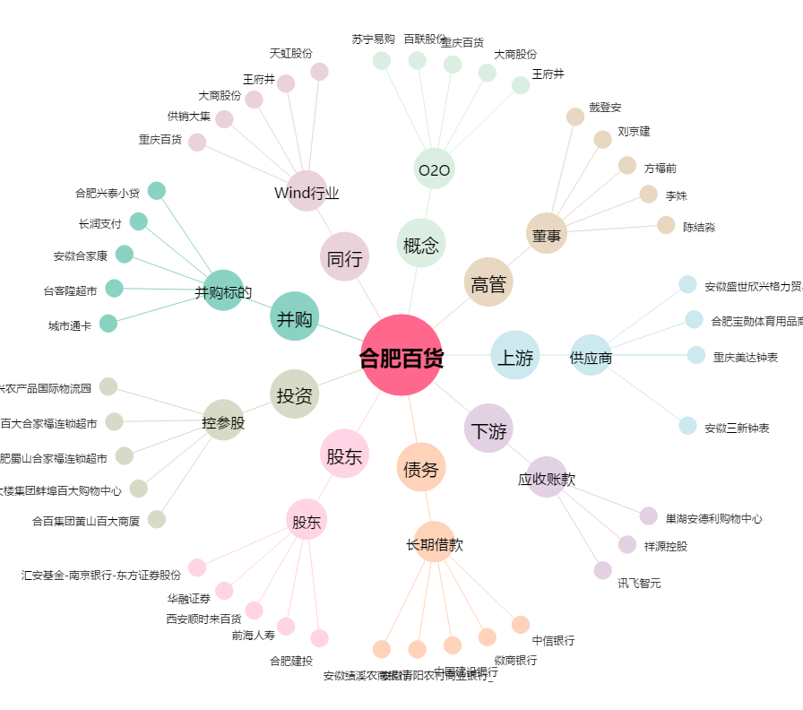
合肥百货[000417.SZ] - 关系概览图

